Datos personales
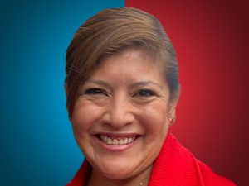

Nombres: | Mónica Fabiola
Apellidos: | Pesántez Chalco
Facebook: | https://www.facebook.com/mpesantez3
Twitter: | @MnicaPesntez2
Descripción:

